Portada
Estadísticas de la Educación en Andalucía

Sistema Andaluz de Indicadores de la Educación
Edición 2024

Publicado: 31 de octubre de 2024
Unidad Estadística y Cartográfica
Viceconsejería

E11
Junta de Andalucía
Consejería de Desarrollo Educativo y Formación Profesional

 | Sistema Andaluz de Indicadores de la Educación |  |  |  |  |  |  |  |  |  | Índice
 | Edición 2024

 | Escolarización y entorno educativo

 | Tabla 1. (E1.1) Escolarización y población de 0 a 17 años. Curso 2021/2022
 | Relación porcentual entre el alumnado de la edad considerada y el total de la población de esa edad (tasa neta).

 |  | Andalucía | Almería | Cádiz | Córdoba | Granada | Huelva | Jaén | Málaga | Sevilla | España

 | 0 años | 16.7 | 17.3 | 10.1 | 17.9 | 17.3 | 20.5 | 14.8 | 16.8 | 19.0 | 13.1
 | 1 año | 57.8 | 56.0 | 43.0 | 62.6 | 55.4 | 66.6 | 52.2 | 58.6 | 65.6 | 45.8
 | 2 años | 77.2 | 74.5 | 64.3 | 82.4 | 74.0 | 84.3 | 69.8 | 77.6 | 85.5 | 65.3
 | 3 años | 98.0 | 96.5 | 98.0 | 99.2 | 97.9 | 99.7 | 99.2 | 97.3 | 98.0 | 96.4
 | 4 años | 99.3 | 99.5 | 98.5 | 100.0 | 100.0 | 100.0 | 100.0 | 98.3 | 99.3 | 97.9
 | 5 años | 99.7 | 100.0 | 99.1 | 100.0 | 100.0 | 100.0 | 99.6 | 98.8 | 99.8 | 98.6
 | 6 años | 100.0 | 100.0 | 99.2 | 100.0 | 100.0 | 100.0 | 100.0 | 99.7 | 100.0 | 98.9
 | 7 años | 100.0 | 100.0 | 99.4 | 100.0 | 100.0 | 100.0 | 100.0 | 99.9 | 99.8 | 98.9
 | 8 años | 100.0 | 100.0 | 100.0 | 100.0 | 100.0 | 100.0 | 100.0 | 99.1 | 99.7 | 98.8
 | 9 años | 99.9 | 100.0 | 99.7 | 100.0 | 100.0 | 100.0 | 100.0 | 99.1 | 99.9 | 98.6
 | 10 años | 99.7 | 99.5 | 99.7 | 100.0 | 100.0 | 100.0 | 99.6 | 98.5 | 99.7 | 98.6
 | 11 años | 99.7 | 99.7 | 99.9 | 100.0 | 99.9 | 100.0 | 100.0 | 98.2 | 99.9 | 98.5
 | 12 años | 99.1 | 98.7 | 99.5 | 99.6 | 99.7 | 99.6 | 99.3 | 97.6 | 99.6 | 98.1
 | 13 años | 98.9 | 97.7 | 99.1 | 99.2 | 99.9 | 99.7 | 99.8 | 97.6 | 99.4 | 97.9
 | 14 años | 99.0 | 98.6 | 99.8 | 99.4 | 99.5 | 99.4 | 100.0 | 97.2 | 99.5 | 97.9
 | 15 años | 98.6 | 97.4 | 99.3 | 98.9 | 99.0 | 99.1 | 100.0 | 96.9 | 99.0 | 97.0
 | 16 años | 95.7 | 92.4 | 97.2 | 98.8 | 96.9 | 95.6 | 96.7 | 93.6 | 95.7 | 95.9
 | 17 años | 89.5 | 85.3 | 91.6 | 92.6 | 90.6 | 88.3 | 90.3 | 87.5 | 89.9 | 91.2

 | FUENTES:
 | - Estadística sobre el alumnado escolarizado en el sistema educativo andaluz, a excepción del universitario. Curso 2021/2022 (CDEFP).
 | - Estadística de las enseñanzas no universitarias. Curso 2021/2022 (MEFP).
 | - Las cifras de la educación en España. Curso 2021/2022 (MEFP).
 | - Cifras de población a 1/1/2022 (INE).

 | ESPECIFICACIONES TÉCNICAS:
 | En ediciones anteriores se consideraba el alumnado matriculado en todas las enseñanzas, tanto de régimen general como de régimen especial. Desde el curso 2016/2017, para las edades de 0 a 15 años, solo se consideran los alumnos matriculados en las enseñanzas de régimen general y para el alumnado de 16 y 17 años, además, se incluyen las enseñanzas de régimen especial de ciclos formativos de grado medio y superior de artes plásticas y diseño, enseñanzas deportivas de grado medio y superior, enseñanzas profesionales de música y danza, enseñanzas de las escuelas oficiales de idiomas de niveles B2, C1 y C2 presenciales y el alumnado de educación de adultos de enseñanzas iniciales y secundaria.
 | Una tasa inferior al 100% en las edades de escolarización obligatoria puede deberse al desajuste entre las estimaciones de población, con las que se realizan los cálculos de esta tasa, y las cifras reales.
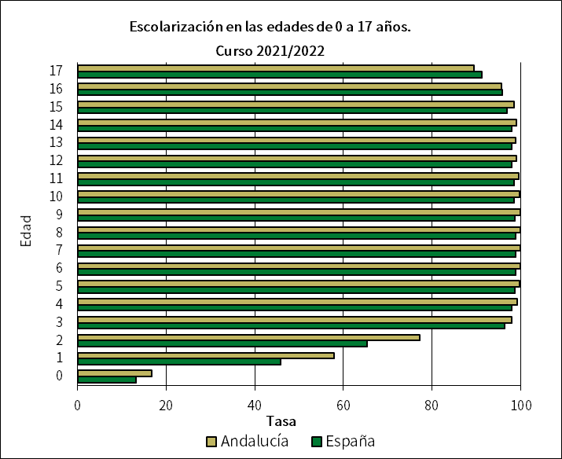

E12
Junta de Andalucía
Consejería de Desarrollo Educativo y Formación Profesional

 | Sistema Andaluz de Indicadores de la Educación |  |  |  |  |  |  |  |  |  | Índice
 | Edición 2024

 | Escolarización y entorno educativo

 | Tabla 2. (E1.2) Escolarización según la titularidad del centro. Curso 2021/2022
 | Porcentaje de alumnado escolarizado en enseñanza pública, enseñanza privada concertada y enseñanza privada no concertada.

 |  | Andalucía | Almería | Cádiz | Córdoba | Granada | Huelva | Jaén | Málaga | Sevilla | España

 | Educación infantil
 | Centros públicos | 63.5 | 72.4 | 65.7 | 59.1 | 64.9 | 72.5 | 66.8 | 59.1 | 59.8 | 63.9
 | Centros privados concertados | 32.0 | 23.1 | 30.8 | 37.9 | 31.0 | 26.9 | 31.9 | 33.2 | 35.2 | 25.5
 | Centros privados no concertados | 4.5 | 4.5 | 3.5 | 3.0 | 4.0 | 0.6 | 1.4 | 7.8 | 5.0 | 10.5
 | Educación primaria
 | Centros públicos | 75.7 | 86.4 | 74.6 | 73.1 | 71.1 | 83.3 | 74.3 | 73.8 | 75.1 | 67.6
 | Centros privados concertados | 20.4 | 9.3 | 22.7 | 24.8 | 26.0 | 16.1 | 24.9 | 18.7 | 20.7 | 28.4
 | Centros privados no concertados | 3.9 | 4.2 | 2.7 | 2.1 | 2.8 | 0.6 | 0.7 | 7.4 | 4.2 | 4.0
 | Educación secundaria obligatoria
 | Centros públicos | 75.9 | 86.2 | 75.6 | 73.9 | 70.6 | 83.7 | 75.4 | 73.3 | 75.5 | 66.7
 | Centros privados concertados | 20.2 | 9.3 | 21.4 | 24.0 | 26.5 | 15.5 | 23.5 | 19.3 | 20.3 | 29.2
 | Centros privados no concertados | 3.9 | 4.5 | 3.0 | 2.2 | 2.9 | 0.8 | 1.0 | 7.3 | 4.2 | 4.1
 | Educación secundaria postobligatoria
 | Centros públicos | 75.6 | 85.9 | 77.4 | 72.9 | 69.7 | 84.3 | 80.4 | 73.5 | 72.7 | 71.5
 | Centros privados concertados | 12.4 | 3.7 | 14.4 | 15.0 | 15.7 | 11.7 | 12.4 | 10.5 | 12.9 | 14.2
 | Centros privados no concertados | 12.1 | 10.4 | 8.1 | 12.2 | 14.6 | 4.1 | 7.2 | 16.0 | 14.4 | 14.4
 | Educación superior no universitaria
 | Centros públicos | 62.7 | 85.1 | 74.2 | 63.1 | 48.7 | 89.4 | 76.0 | 48.5 | 59.9 | 64.1
 | Centros privados concertados | 7.5 | 0.0 | 9.0 | 10.5 | 8.5 | 2.3 | 10.8 | 6.6 | 8.4 | 9.4
 | Centros privados no concertados | 29.8 | 14.9 | 16.8 | 26.5 | 42.8 | 8.3 | 13.2 | 44.8 | 31.7 | 26.4

 | FUENTES:
 | - Estadística sobre el alumnado escolarizado en el sistema educativo andaluz, a excepción del universitario. Curso 2021/2022 (CDEFP).
 | - Estadística de las enseñanzas no universitarias. Curso 2021/2022 (MEFP).

 | ESPECIFICACIONES TÉCNICAS:
 | Se consideran centros públicos aquellos de titularidad pública, bien sea la Administración General, Autonómica, Local o cualquier otro ente público. Se consideran centros privados aquellos cuyo titular es una institución, entidad o persona de carácter privado. Todos los centros extranjeros se consideran privados, independientemente de su titular.
 | Enseñanza privada concertada es la que recibe subvención o convenio. Alumnado de enseñanza concertada es todo el alumnado de centros privados con unidades concertadas de la enseñanza correspondiente, aunque en un mismo centro privado pueden existir enseñanzas concertadas y no concertadas.
 | El alumnado en primer ciclo de educación infantil de centros conveniados con la Junta de Andalucía se contempla dentro de centros privados concertados aunque su titularidad sea pública.
 | La información se refiere a las enseñanzas de régimen general no universitarias.

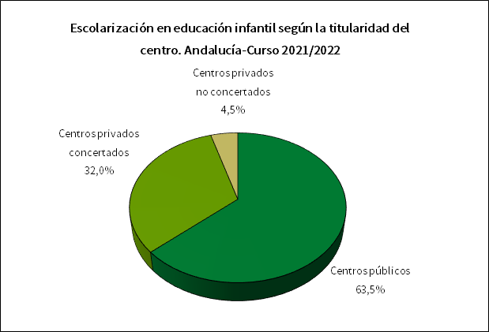
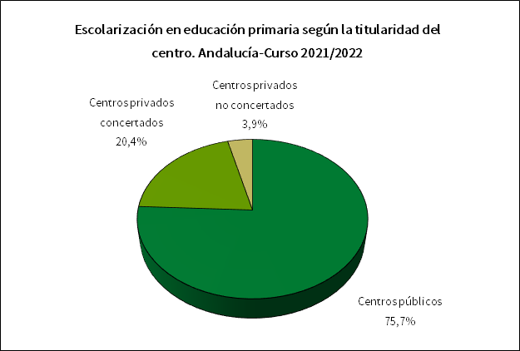

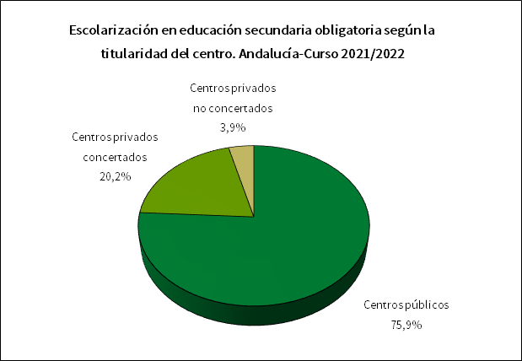
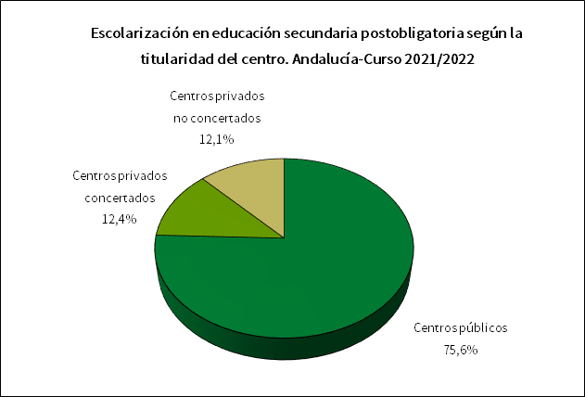

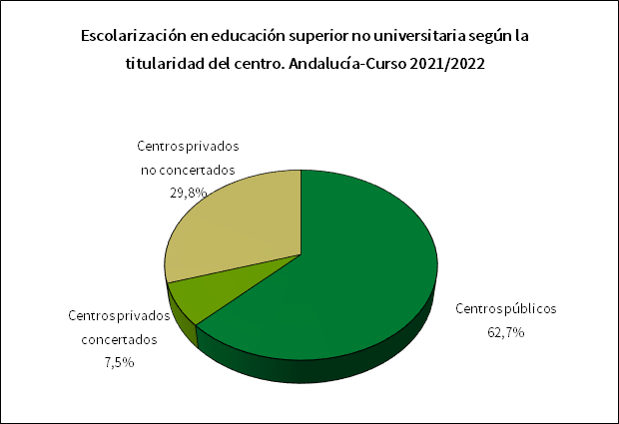

E21
Junta de Andalucía
Consejería de Desarrollo Educativo y Formación Profesional

 | Sistema Andaluz de Indicadores de la Educación |  |  |  |  |  |  |  |  |  | Índice
 | Edición 2024

 | Escolarización y entorno educativo

 | Tabla 3. (E2.1) Educación infantil. Curso 2021/2022
 | Evolución de las tasas netas de escolarización de los 0 a los 5 años de edad en educación infantil.

 |  | Andalucía | Almería | Cádiz | Córdoba | Granada | Huelva | Jaén | Málaga | Sevilla | España

 | 0 años | 16.7 | 17.3 | 10.1 | 17.9 | 17.3 | 20.5 | 14.8 | 16.8 | 19.0 | 13.1
 | 1 año | 57.8 | 56.0 | 43.0 | 62.6 | 55.4 | 66.6 | 52.2 | 58.6 | 65.6 | 45.8
 | 2 años | 77.2 | 74.5 | 64.3 | 82.4 | 74.0 | 84.3 | 69.8 | 77.6 | 85.5 | 65.3
 | 3 años | 97.7 | 95.8 | 97.7 | 98.7 | 97.6 | 99.4 | 98.9 | 97.2 | 97.7 | 96.2
 | 4 años | 98.9 | 98.4 | 98.2 | 99.5 | 99.6 | 100.0 | 100.0 | 98.3 | 99.0 | 97.7
 | 5 años | 99.3 | 99.4 | 98.9 | 99.4 | 99.8 | 100.0 | 99.4 | 98.6 | 99.4 | 98.3

 | FUENTES:
 | - Estadística sobre el alumnado escolarizado en el sistema educativo andaluz, a excepción del universitario. Curso 2021/2022 (CDEFP).
 | - Estadística de las enseñanzas no universitarias. Curso 2021/2022 (MEFP).
 | - Cifras de población a 1/1/2022 (INE).

 | ESPECIFICACIONES TÉCNICAS:
 | No se considera el alumnado de estas edades en educación especial específica ni en educación primaria si los hubiera.

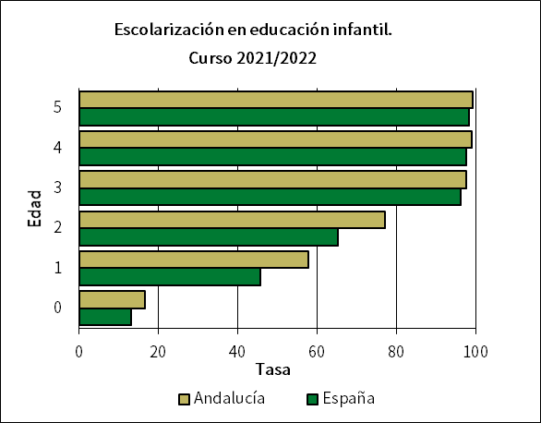

E22
Junta de Andalucía
Consejería de Desarrollo Educativo y Formación Profesional

 | Sistema Andaluz de Indicadores de la Educación |  |  |  |  |  |  |  |  |  | Índice
 | Edición 2024

 | Escolarización y entorno educativo

 | Tabla 4. (E2.2) Educación secundaria postobligatoria. Curso 2021/2022
 | Tasas netas de escolarización en las edades teóricas de los niveles de educación secundaria postobligatoria (de 16 a 19 años).

 |  | Andalucía | Almería | Cádiz | Córdoba | Granada | Huelva | Jaén | Málaga | Sevilla | España

 | 16 años
 | Educación secundaria obligatoria | 26.2 | 29.1 | 26.9 | 22.3 | 22.7 | 30.2 | 21.7 | 27.6 | 26.8 | 22.0
 | Educación secundaria postobligatoria | 69.1 | 62.4 | 69.9 | 76.3 | 73.7 | 64.9 | 74.8 | 65.9 | 68.6 | 73.5
 | Educación de adultos | 0.4 | 0.9 | 0.4 | 0.3 | 0.5 | 0.5 | 0.1 | 0.2 | 0.4 | 0.2
 | 17 años
 | Educación secundaria obligatoria | 8.4 | 10.1 | 9.0 | 5.8 | 7.3 | 10.6 | 7.0 | 9.5 | 8.1 | 6.2
 | Educación secundaria postobligatoria | 80.2 | 73.8 | 82.0 | 86.1 | 81.9 | 76.0 | 82.8 | 77.7 | 80.8 | 83.8
 | Educación de adultos | 0.9 | 1.5 | 0.6 | 0.8 | 1.3 | 1.7 | 0.6 | 0.3 | 1.0 | 0.5
...
 | FUENTES:
 | - Estadística sobre el alumnado escolarizado en el sistema educativo andaluz, a excepción del universitario. Curso 2021/2022 (CDEFP).
 | - Estadística sobre procesos y resultados del sistema universitario en Andalucía. Curso 2021/2022 (CECEU).
 | - Las cifras de la educación en España. Curso 2021/2022 (MEFP).
 | - Cifras de población a 1/1/2022 (INE).

 | ESPECIFICACIONES TÉCNICAS:
 | La educación secundaria obligatoria incluye: educación especial y ESO. La educación secundaria postobligatoria incluye: bachillerato, FP básica, ciclos formativos de FP y de artes plásticas y diseño de grado medio, enseñanzas deportivas de grado medio, enseñanzas profesionales de la música y danza y, enseñanzas de las escuelas oficiales de idiomas de niveles B2, C1 y C2 presenciales. La educación superior no universitaria incluye: ciclos formativos de FP y de artes plásticas y diseño de grado superior, enseñanzas deportivas de grado superior y enseñanzas artísticas superiores. La educación universitaria incluye: 1º y 2º ciclo, grado, máster oficial y doctorado.
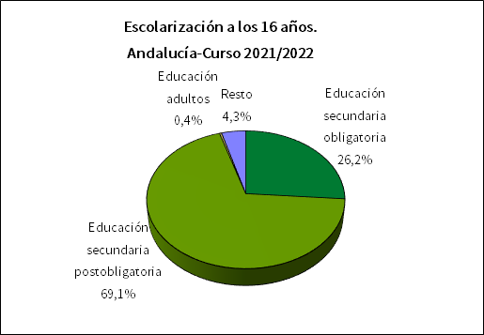
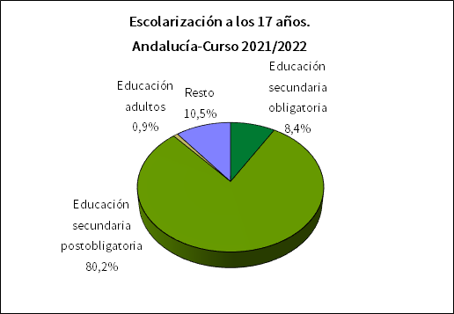

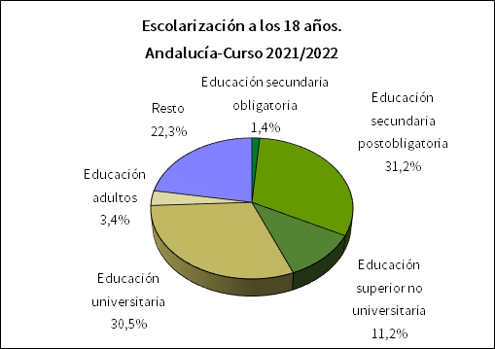
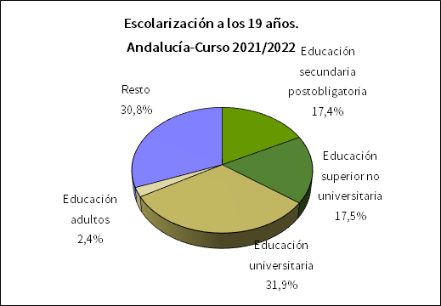

E3
...
Educación infantil | 6.5 | 22.3 | 2.5 | 2.1 | 5.4 | 8.3 | 2.0 | 9.7 | 2.3
Educación secundaria postobligatoria y superior no universitaria | 4.3 | 10.8 | 2.5 | 1.9 | 4.3 | 4.0 | 1.8 | 7.4 | 2.5

FUENTES:
- Estadística sobre el alumnado escolarizado en el sistema educativo andaluz, a excepción del universitario. Curso 2021/2022 (CDEFP).
- Las cifras de la educación en España. Curso 2021/2022 (MEFP).

ESPECIFICACIONES TÉCNICAS:
Los alumnos/as con doble nacionalidad se consideran españoles/as.

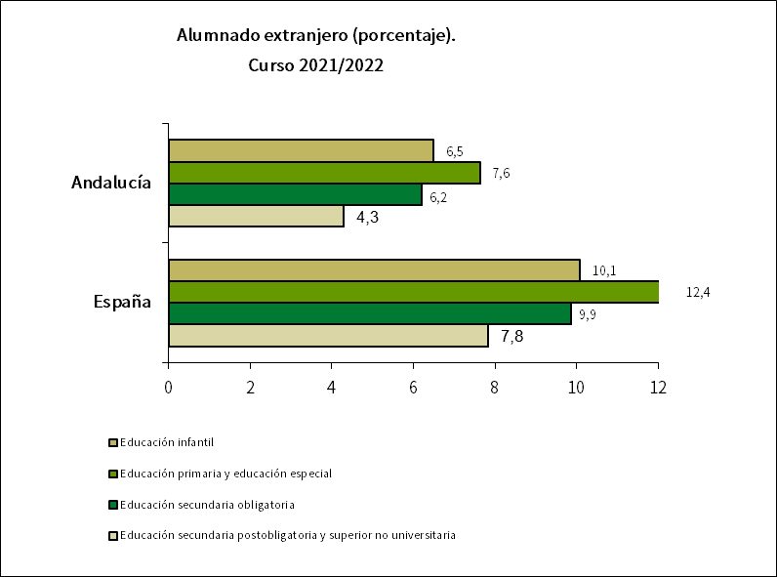

E41
...
FP Básica | 3.9 | 3.2 | 4.1 | 5.5 | 4.4 | 5.2 | 3.9 | 3.2 | 3.5
FP Grado Medio | 25.3 | 19.5 | 24.7 | 33.0 | 30.5 | 27.2 | 24.9 | 19.9 | 26.8
FP Grado Superior | 35.0 | 26.0 | 30.1 | 37.4 | 50.7 | 24.5 | 28.0 | 32.5 | 40.1

FUENTES:
- Estadística sobre el alumnado escolarizado en el sistema educativo andaluz, a excepción del universitario. Curso 2021/2022 (CDEFP).
- Estadística de las enseñanzas no universitarias. Curso 2021/2022 (MEFP).
- Cifras de población a 1/1/2022 (INE).

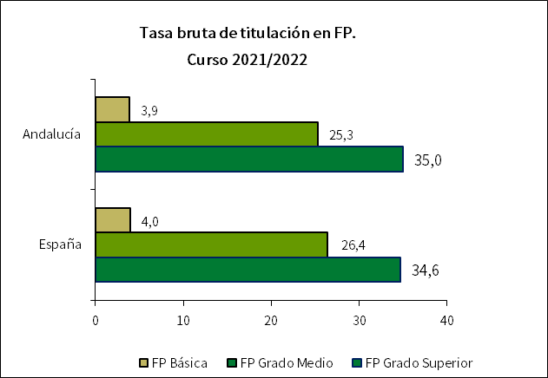

E5
...
Total | 15.1 | 10.3 | 13.3 | 15.1 | 15.8 | 13.2 | 12.5 | 16.7 | 17.5

FUENTES:
- Encuesta de población activa. Resultados para Andalucía. Año 2023 (IECA).
- Estadísticas de formación, mercado laboral y abandono educativo-formativo (MEFP).

ESPECIFICACIONES TÉCNICAS:
Por aprendizaje permanente se entiende todo tipo de formación recibida a lo largo de la vida: formación general, profesional, personal..., tanto en sistemas formales de educación como a través de otras actividades no formales.

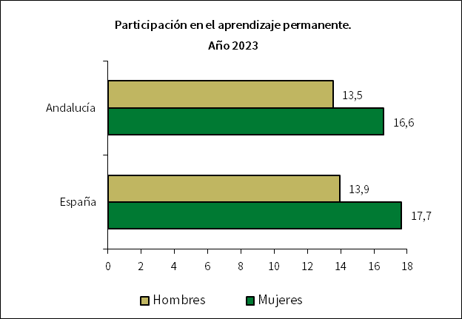

E61
...
FUENTE: Estadística de las enseñanzas no universitarias. Curso 2021/2022 (MEFP).

ESPECIFICACIONES TÉCNICAS:
En la enseñanza de Bachillerato, donde es obligatorio el estudio de una lengua extranjera, las diferencias con el 100% son debidas mayoritariamente a situaciones de matrícula parcial o adaptada en la que no se cursa esta materia.
Para el cálculo de los porcentajes para las enseñanzas de primaria y secundaria obligatoria se han ajustado las cifras de alumnado matriculado a la cobertura del alumnado que cursa la primera lengua extranjera obligatoria.
Según la Orden de 25 de julio de 2018, por la que se modifica la Orden de 1 de julio de 2016, por la que se establece el calendario de implantación de la Segunda Lengua Extranjera en la Educación Primaria en Andalucía, en el curso escolar 2016/17 se implantó por primera vez esta segunda lengua en los cursos tercero y quinto y durante el curso escolar 2017/18 en los cursos cuarto y sexto.
La Orden de 15 de enero de 2021 por la que se desarrolla el currículo correspondiente a la etapa de Educación Primaria en la Comunidad Autónoma de Andalucía, establece que la Segunda Lengua Extranjera en la Educación Primaria solo es obligatoria en su tercer ciclo.

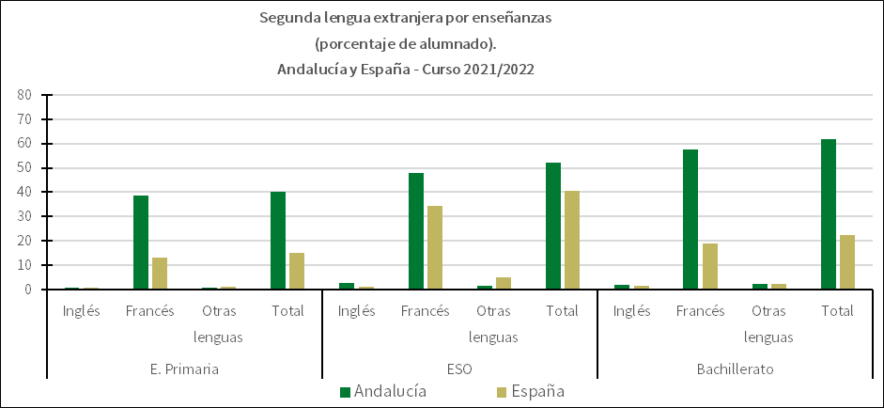

E62
...
Primaria | 45.5 | 44.9 | 39.2 | 50.3 | 51.5 | 49.4 | 56.9 | 44.8 | 41.5
ESO | 49.3 | 57.0 | 41.3 | 50.5 | 60.5 | 50.2 | 56.7 | 47.6 | 45.5

FUENTES:
- Estadística sobre el alumnado escolarizado en el sistema educativo andaluz, a excepción del universitario. Curso 2021/2022 (CDEFP).
- Estadística de las enseñanzas no universitarias. Curso 2021/2022 (MEFP). *En el cálculo de España no se incluye información de Cataluña, ya que no está disponible.
ESPECIFICACIONES TÉCNICAS:
Programas de aprendizaje integrado de contenidos y lengua extranjera: Recoge la oferta que garantiza la continuidad por lo menos en todos los cursos de cada una de las etapas de la educación obligatoria (E. Primaria y ESO) y que también puede abarcar el segundo ciclo de E. Infantil y/o la enseñanza postobligatoria.

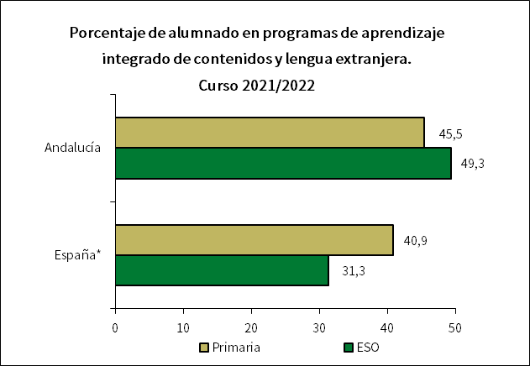

E7
...
FUENTES:
- Estadística sobre el alumnado escolarizado en el sistema educativo andaluz, a excepción del universitario. Curso 2021/2022 (CDEFP).
- Estadística de las enseñanzas no universitarias. Curso 2021/2022 (MEFP).

ESPECIFICACIONES TÉCNICAS:
Se refiere al alumnado con necesidades educativas especiales asociadas a discapacidad o trastornos graves matriculado en centros ordinarios y compartiendo aula con otro alumnado que no presenta estas necesidades.
En Andalucía el alumnado con plurideficiencia se clasifica según la discapacidad dominante.
En el cálculo del Total se incluye también el alumnado con necesidades educativas especiales no distribuido por discapacidad.

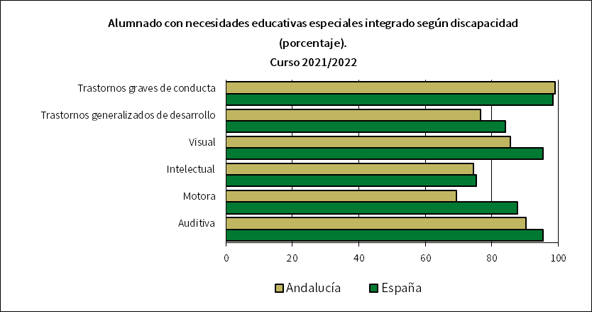

E81
...
Educación infantil primer ciclo | 12.1 | 11.9 | 12.4 | 11.6 | 12.2 | 11.8 | 11.6 | 12.6 | 12.0 | 12.0
Ciclos formativos de grado superior | 18.5 | 17.5 | 19.2 | 17.8 | 18.4 | 17.5 | 16.4 | 18.9 | 19.5 | -
Ciclos formativos de grado superior régimen ordinario | 21.1 | 20.0 | 22.1 | 21.0 | 20.9 | 20.7 | 19.2 | 21.1 | 21.8 | 19.8

FUENTES:
- Estadística sobre el alumnado escolarizado en el sistema educativo andaluz, a excepción del universitario. Curso 2021/2022 (CDEFP).
- Estadística de las enseñanzas no universitarias. Curso 2021/2022 (MEFP).

ESPECIFICACIONES TÉCNICAS:
En bachillerato, ciclos formativos de grado medio y ciclos formativos de grado superior se presentan dos indicadores, uno para el total de cada una de estas enseñanzas, y otro considerando solo el régimen ordinario en cada una de ellas, es decir, no contempla ni las enseñanzas a distancia ni de adultos presencial.
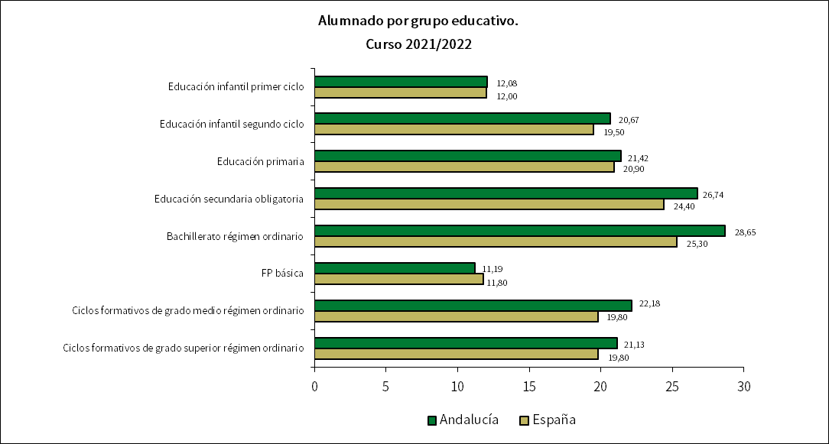

E82
...
Total | 11.5 | 11.5 | 11.7 | 10.7 | 11.1 | 10.9 | 10.1 | 12.2 | 12.0

FUENTES:
- Estadística sobre el alumnado escolarizado en el sistema educativo andaluz, a excepción del universitario. Curso 2021/2022 (CDEFP).
- Estadística sobre recursos humanos del sistema educativo de Andalucía, a excepción del universitario. Curso 2021/2022 (CDEFP).
- Estadística de las enseñanzas no universitarias. Curso 2021/2022 (MEFP).

ESPECIFICACIONES TÉCNICAS:
El número medio de alumnos/as por profesor según tipo de centro es el cociente entre el alumnado matriculado y el total del profesorado que imparte enseñanza en ese tipo de centro. Los centros privados incluyen los centros privados concertados.
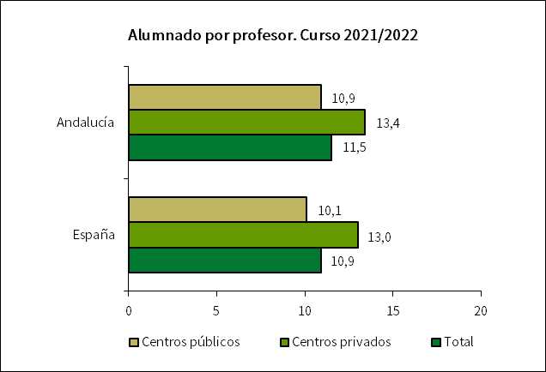

E91
...
Centros de Régimen General | 76.4 | 84.9 | 77.2 | 74.9 | 74.4 | 84.2 | 80.5 | 72.3 | 73.7 | 72.4
Centros de Régimen Especial | 89.0 | 89.5 | 96.5 | 96.1 | 76.8 | 90.1 | 96.1 | 87.9 | 86.9 | 79.7
Centros de Educación de Adultos | 100.0 | 100.0 | 100.0 | 100.0 | 100.0 | 100.0 | 100.0 | 100.0 | 100.0 | 95.7

FUENTES:
- Estadística sobre el alumnado escolarizado en el sistema educativo andaluz, a excepción del universitario. Curso 2021/2022 (CDEFP).
- Estadística de las enseñanzas no universitarias. Curso 2021/2022 (MEFP).

ESPECIFICACIONES TÉCNICAS:
El profesorado de enseñanza no universitaria es el personal que ejerce la docencia directa con el alumnado en el centro dentro del horario escolar.
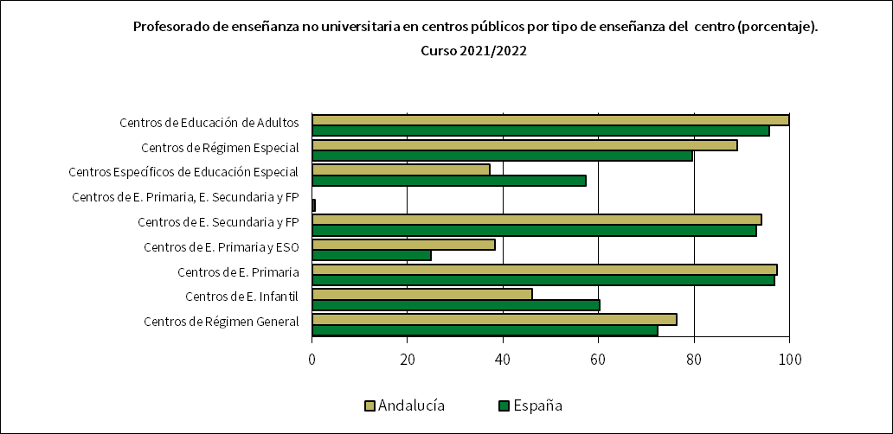

E92
...
FUENTES:
- Estadística sobre el alumnado escolarizado en el sistema educativo andaluz, a excepción del universitario. Curso 2021/2022 (CDEFP).
- Estadística de las enseñanzas no universitarias. Curso 2021/2022 (MEFP).

ESPECIFICACIONES TÉCNICAS:
El profesorado de enseñanza no universitaria es el personal que ejerce la docencia directa con el alumnado en el centro dentro del horario escolar.
Se refiere a profesorado que ejerce en centros de Régimen General
La categoría de profesorado de educación secundaria incluye el cuerpo de catedrático de educación secundaria

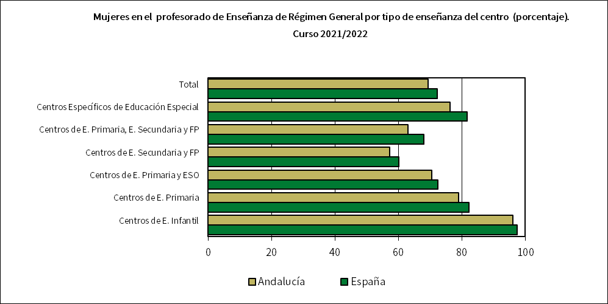
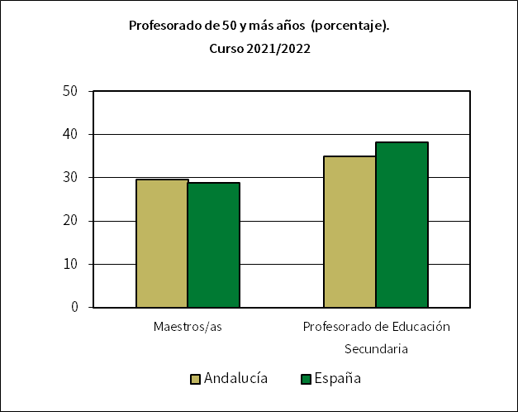

F12
...
Gasto público destinado a conciertos | 1,097,062.1 | 7,495,191.5
Gasto público en educación | 10,586,526.5 | 57,168,761.5

Proporción del gasto público en educación destinado a conciertos | 10.4 | 13.1

FUENTE: Estadística del Gasto Público en Educación. Año 2022 (MEFP).

ESPECIFICACIONES TÉCNICAS:
La enseñanza concertada se refiere a la educación impartida en centros privados que, mediante conciertos económicos, reciben financiación de las Administraciones Educativas y adecuan su funcionamiento a las mismas normas que los centros públicos. El gasto público destinado a conciertos también incluye el destinado a subvenciones, representando éstas aproximadamente el 0,7% de dicho gasto en Andalucía. Desde el año 2022 también contabiliza el gasto destinado a convenios en el primer ciclo de educación infantil.
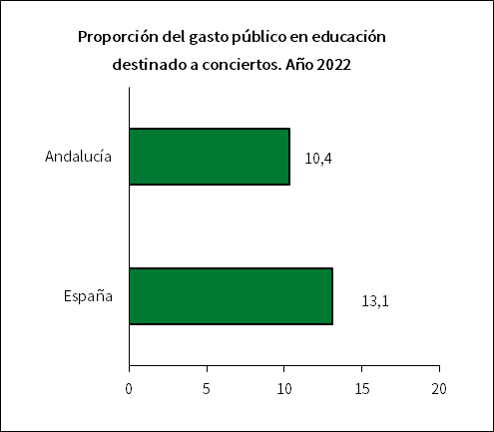

R41
...
Ambos sexos
14 años | 74.4 | 69.0 | 74.3 | 76.4 | 75.7 | 69.7 | 76.7 | 74.2 | 75.9
15 años | 70.2 | 65.1 | 70.0 | 73.9 | 73.3 | 65.2 | 73.6 | 68.9 | 70.8

FUENTES:
- Estadística sobre el alumnado escolarizado en el sistema educativo andaluz, a excepción del universitario. Curso 2021/2022 (CDEFP).
- Estadística de las enseñanzas no universitarias. Alumnado matriculado. Principales series (MEFP).

ESPECIFICACIONES TÉCNICAS:
La tasa de idoneidad muestra el alumnado que progresa adecuadamente durante la escolaridad obligatoria, de forma que realiza el curso correspondiente a su edad o curso superior. Se estudia para las edades que marcan el inicio del tercer y quinto curso de Ed. Primaria (8 y 10 años), para la edad teórica de comienzo de la ESO (12 años) y para las asociadas a los dos últimos cursos de esta etapa (14 y 15 años), estando la edad de 15 años también asociada al inicio de la FP Básica.
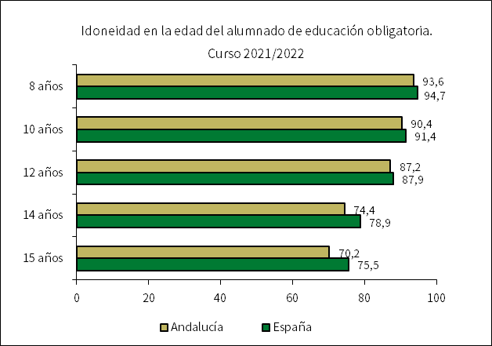

R42
...
1ercurso
Alumnas | 6.0 | 7.5 | 6.9 | 4.2 | 5.3 | 6.2 | 4.9 | 6.5 | 5.8 | 5.2
Total | 7.3 | 8.5 | 8.3 | 4.9 | 6.7 | 8.5 | 5.6 | 7.9 | 7.1 | 6.4

FUENTE: Estadística de las enseñanzas no universitarias. Cursos 2020/2021 y 2021/2022 (MEFP).

ESPECIFICACIONES TÉCNICAS:
El alumnado que no alcanza los objetivos correspondientes a cada curso de la educación obligatoria puede permanecer un año más en los mismos, de acuerdo con la legislación vigente. Se considera alumnado repetidor aquel que se matricula, como curso más alto, en uno en el que ya estuvo matriculado anteriormente. El porcentaje de alumnado repetidor se calcula para cada curso relacionando porcentualmente el alumnado repetidor con la matrícula del año académico anterior.

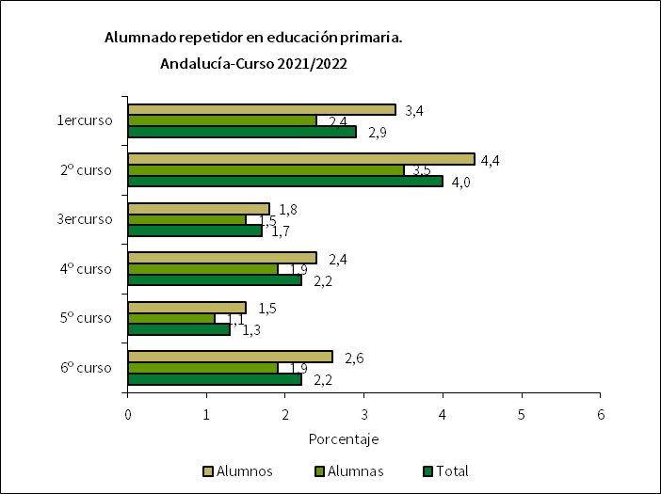
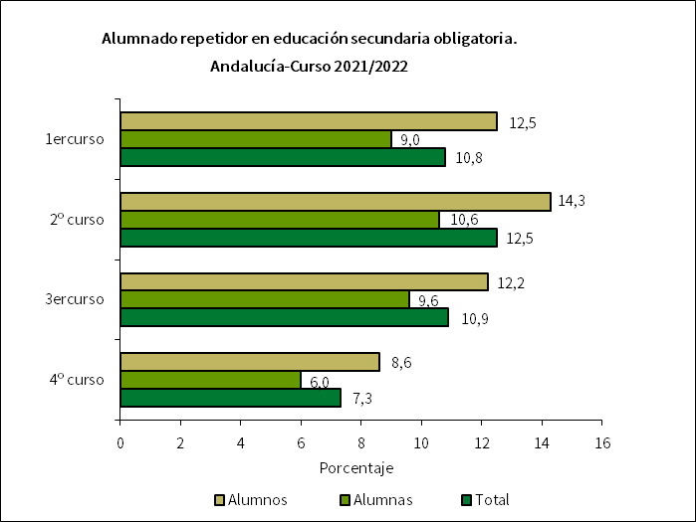

R5
...
Hombres | 20.8 | 33.9 | 22.3 | 15.3 | 18.0 | 24.5 | 20.2 | 21.0 | 17.1
Mujeres | 12.6 | 28.3 | 7.9 | 6.0 | 13.2 | 12.0 | 16.2 | 14.4 | 9.0

Total | 16.9 | 31.1 | 15.0 | 10.8 | 15.8 | 18.9 | 18.2 | 18.0 | 13.1

FUENTES:
- Encuesta de población activa. Resultados para Andalucía. Año 2023 (IECA).
- Estadísticas de formación, mercado laboral y abandono educativo-formativo (MEFP).
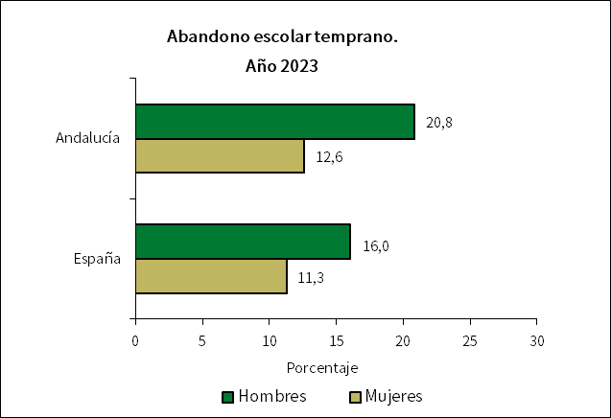

R61
...
Alumnos | 73.6 | 66.9 | 75.7 | 75.6 | 74.8 | 69.0 | 75.3 | 71.6 | 75.6
Alumnas | 83.0 | 80.1 | 82.4 | 84.3 | 83.7 | 81.3 | 86.5 | 81.4 | 84.4

Total | 78.2 | 73.4 | 79.0 | 79.8 | 79.1 | 74.9 | 80.9 | 76.3 | 79.8

FUENTES:
- Estadística de resultados académicos del alumnado en el sistema educativo andaluz. Curso 2021/2022 (CDEFP).
- Estadística de las enseñanzas no universitarias. Curso 2021/2022 (MEFP).
- Cifras de población de 15 años a 1/1/2022 (INE).

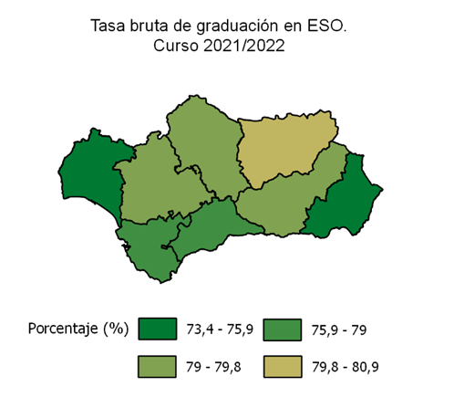

R62
...
FUENTES:
- Estadística de resultados académicos del alumnado en el sistema educativo andaluz. Curso 2021/2022 (CDEFP).
- Estadística de las enseñanzas no universitarias. Curso 2021/2022 (MEFP).
- Cifras de población de 17 años a 1/1/2022 (INE).

ESPECIFICACIONES TÉCNICAS:
En este indicador se estudian las tasas de graduación correspondientes a la educación secundaria segunda etapa, en la que se tienen en cuenta dos tipos de enseñanzas: bachillerato y formación profesional de grado medio, que otorgan los títulos de bachiller y técnico.
La tasa de graduación en bachillerato incluye régimen diurno, nocturno/adultos y distancia. Por su parte, la tasa de graduación en ciclos formativos de grado medio incluye los ciclos formativos de grado medio de FP y de artes plásticas y diseño y, las enseñanzas deportivas de grado medio.
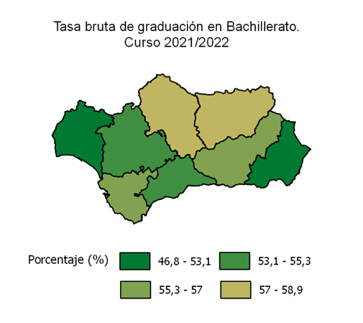
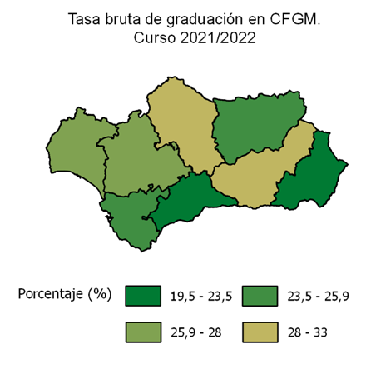

R63
...
FUENTES:
- Encuesta de población activa. Resultados para Andalucía. Año 2023 (IECA).
- Estadísticas de formación, mercado laboral y abandono educativo-formativo (MEFP).

ESPECIFICACIONES TÉCNICAS:
Las titulaciones de estudios superiores incluyen los niveles 5, 6, 7 y 8 de la CNED-2014.

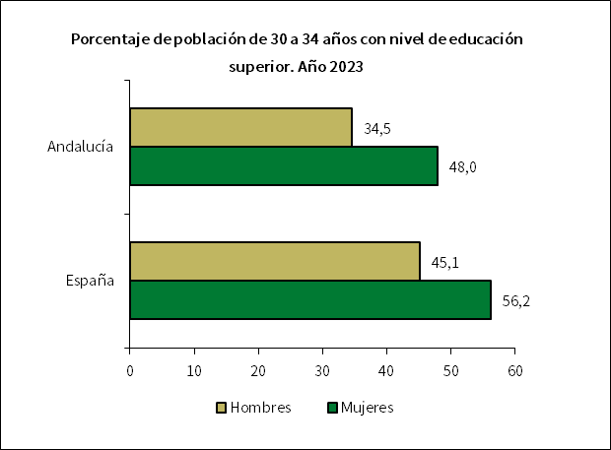
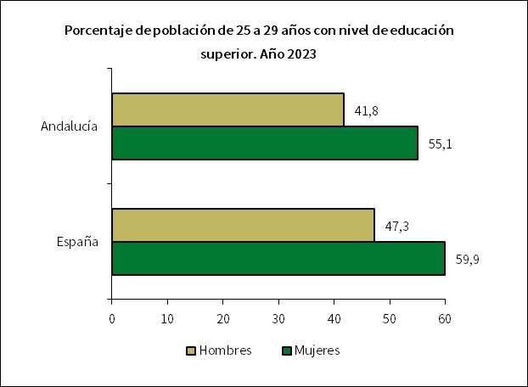

R7
...
Inferior a 2ª etapa de E. secundaria | 42.7 | 52.8 | 43.3 | 42.5 | 42.0 | 49.5 | 51.6 | 38.2 | 38.4
Educación superior | 35.8 | 26.6 | 34.9 | 37.1 | 37.0 | 30.3 | 29.6 | 37.1 | 41.2

FUENTES:
- Encuesta de población activa. Resultados para Andalucía. Año 2023 (IECA).
- Estadísticas de formación, mercado laboral y abandono educativo-formativo (MEFP).

ESPECIFICACIONES TÉCNICAS:
Las categorías de niveles de estudios del indicador tienen el siguiente contenido: - Inferior a 2ª etapa de Educación secundaria: población con graduado en educación secundaria obligatoria, graduado escolar, bachiller elemental o certificado de escolaridad, e inferior. - 2ª etapa de Educación secundaria: población con título de bachiller, técnico (ciclos formativos de grado medio) y titulaciones equivalentes y asimilables. - Educación superior: población con título de técnico superior (ciclos formativos de grado superior), graduado universitario, doctor y titulaciones equivalentes o asimilables.

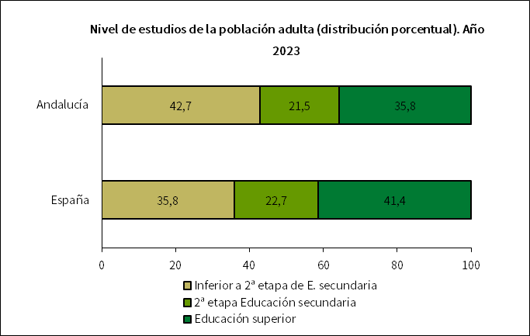

R81
...
 | Andalucía | Almería | Cádiz | Córdoba | Granada | Huelva | Jaén | Málaga | Sevilla

Inferior a 2ª etapa de E. secundaria | 53.7 | 63.3 | 49.0 | 54.7 | 51.4 | 56.3 | 49.1 | 56.5 | 51.3
2ª etapa Educación secundaria | 67.7 | 69.1 | 64.9 | 64.2 | 66.9 | 64.1 | 66.9 | 69.3 | 70.1
Educación superior | 79.1 | 80.3 | 75.2 | 80.8 | 77.8 | 79.8 | 83.9 | 77.9 | 80.4

FUENTES:
- Encuesta de población activa. Resultados para Andalucía. Año 2023 (IECA).
- Estadísticas de formación, mercado laboral y abandono educativo-formativo (MEFP).
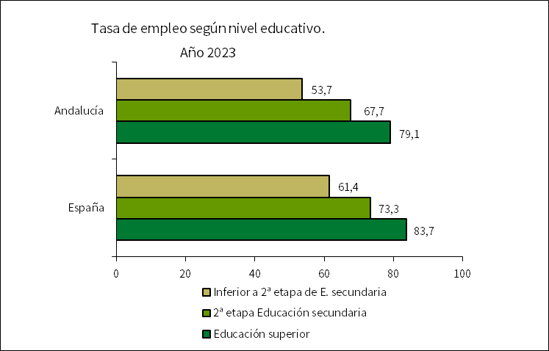

R82
...
Inferior a 2ª etapa de E. secundaria | 23.7 | 16.6 | 26.7 | 23.1 | 29.7 | 19.4 | 25.3 | 23.0
2ª etapa Educación secundaria | 15.7 | 16.8 | 18.8 | 17.9 | 16.2 | 19.8 | 15.4 | 13.5
Educación superior | 10.4 | 8.3 | 14.4 | 10.7 | 11.5 | 9.5 | 6.4 | 10.3

FUENTES:
- Encuesta de población activa. Resultados para Andalucía. Año 2023 (IECA).
- Estadísticas de formación, mercado laboral y abandono educativo-formativo (MEFP).

